2.Use Case
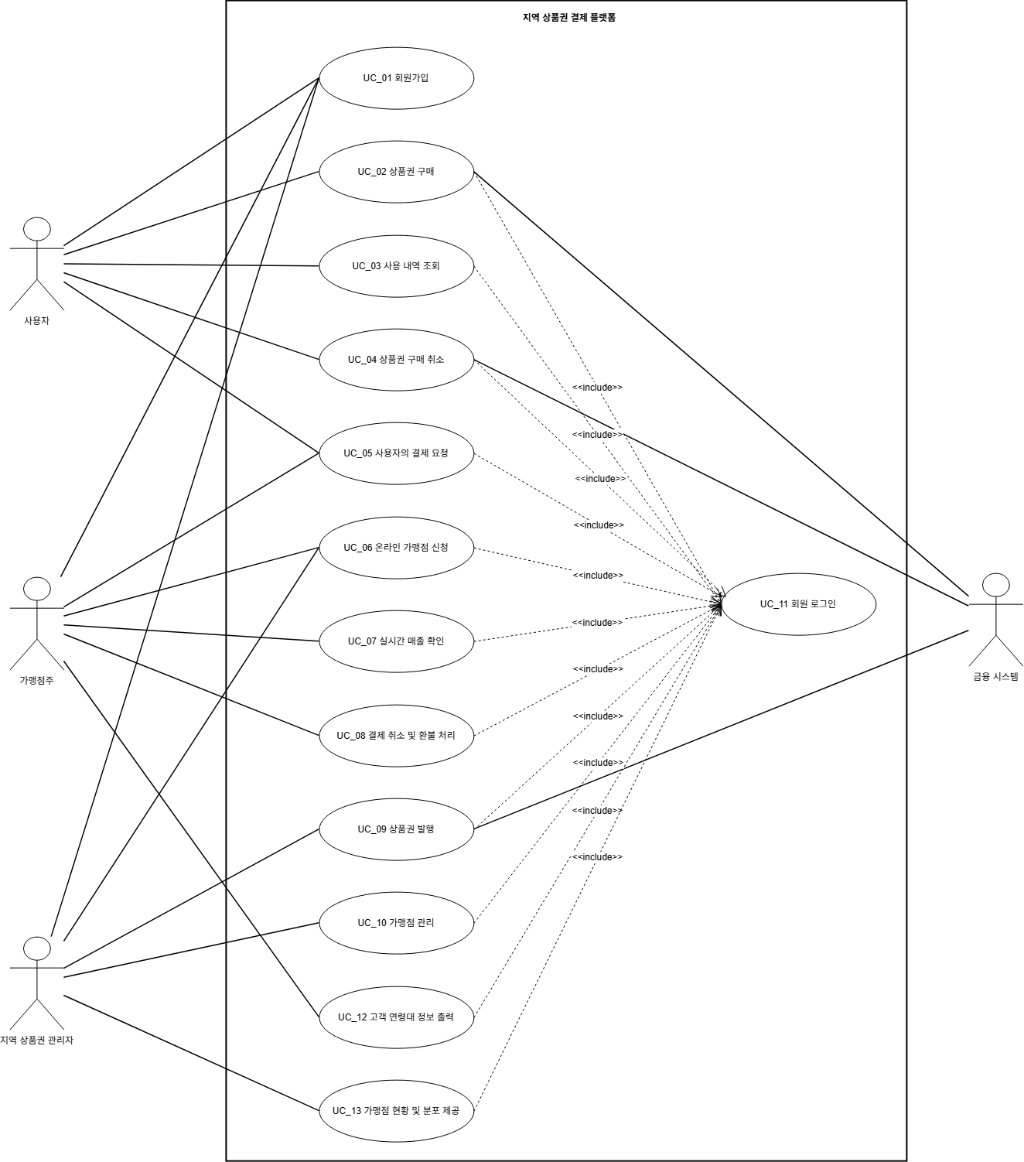

4.Domain Model
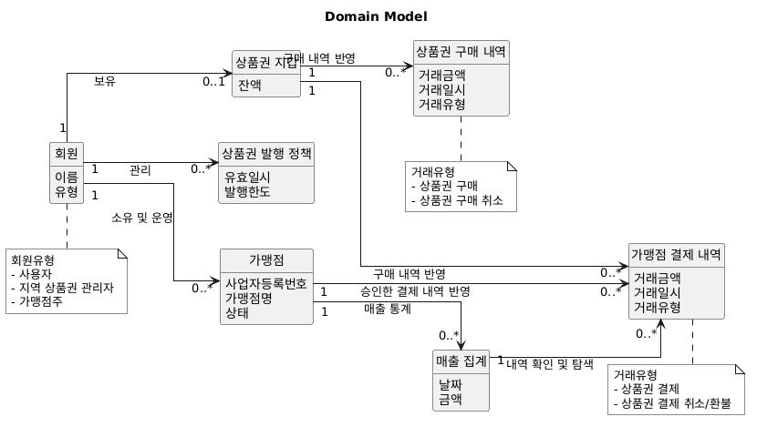
DID | Domain | 설명
D1 | 회원 | 지역 상품권 결제 플랫폼의 회원. 회원 유형에 따라 사용자, 지역 상품권 관리자, 가맹점주로 구별됨.
D2 | 상품권 지갑 | 상품권 구매 및 가맹점 결제를 진행하고 잔액을 관리함.
D3 | 상품권 발행 정책 | 상품권의 발행한도 및 유효일시 같은 정책을 관리함.
D4 | 가맹점 | 지역 상품권 결제가 가능한 가맹점 정보.
D5 | 상품권 구매 내역 | 지역 상품권 결제 플랫폼에서 구매한 상품권 내역.
D6 | 가맹점 결제 내역 | 가맹점에서 승인한 결제 내역.
D7 | 매출 집계 | 가맹점에서 승인한 결제 내역을 관리하고 매출 통계를 수집함.

5.System Sequence Diagram
 | UC_01 회원 가입 | 셀 선택 후 이미지 선택 -> 이미지 오른쪽 상단에 점3개 클릭 -> 선택한 셀에 이미지 배치하기
 | 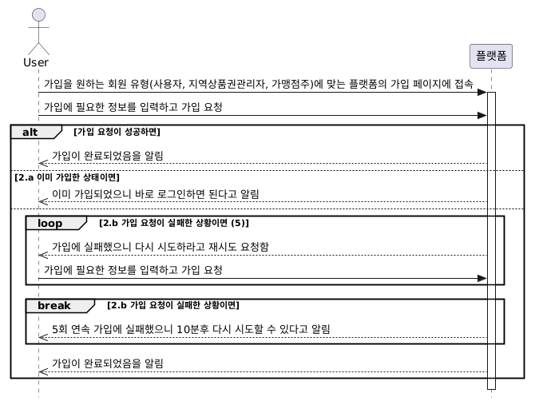 | 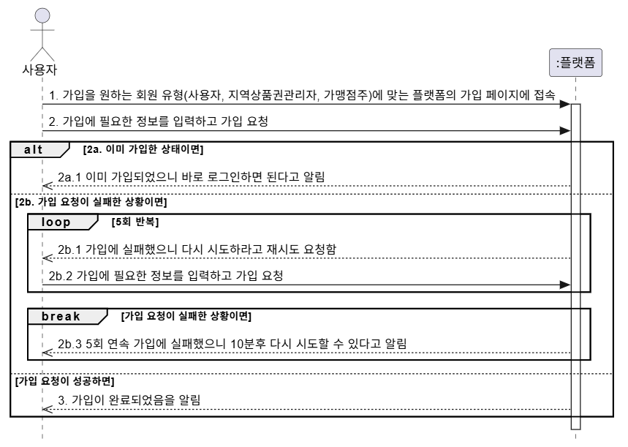

 | UC_02 상품권 구매
 | 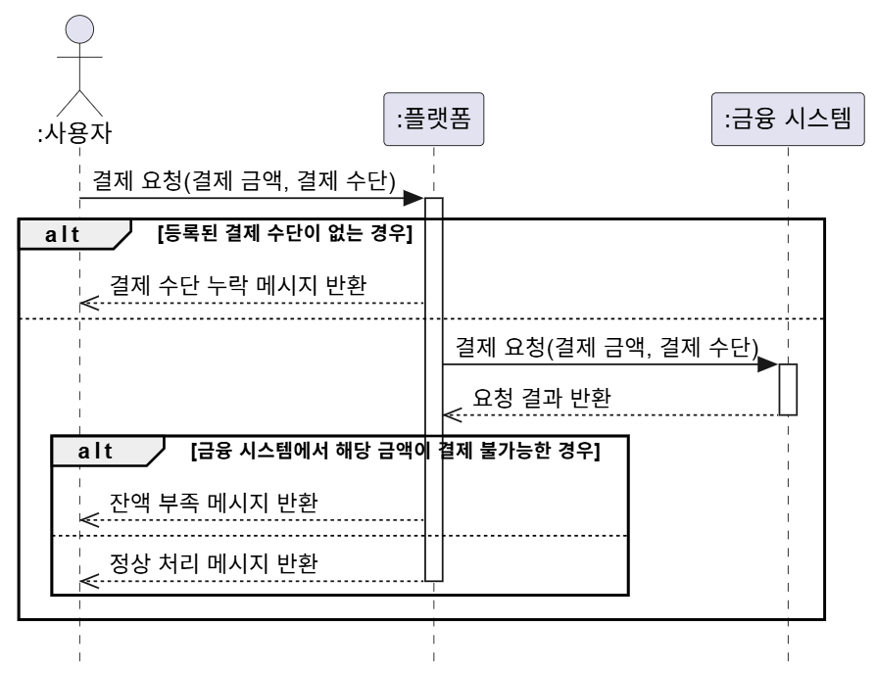 | 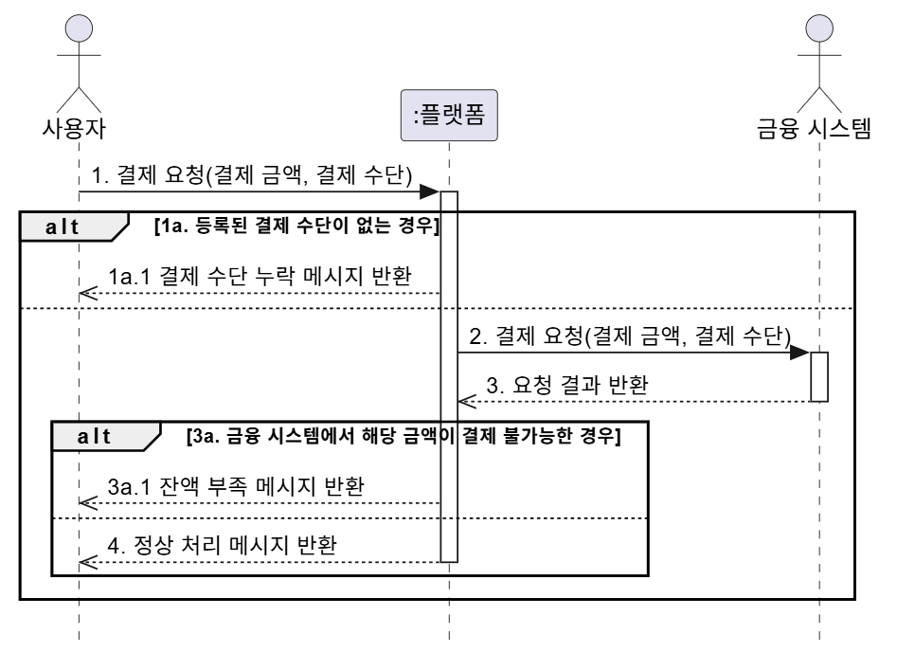

 | UC_03 사용 내역 조회
 |  | 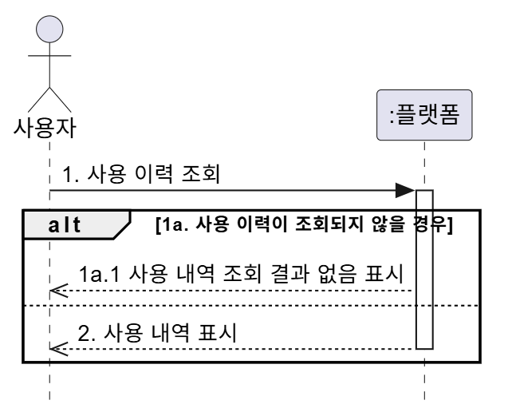

 | UC_04 상품권 구매 취소
 | 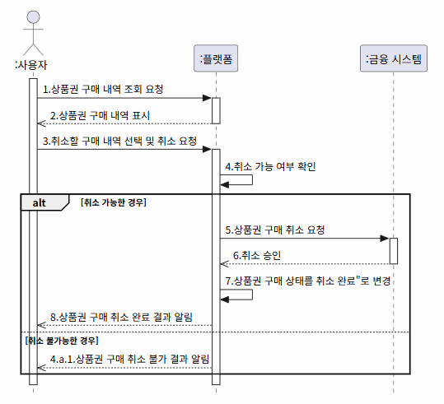 | 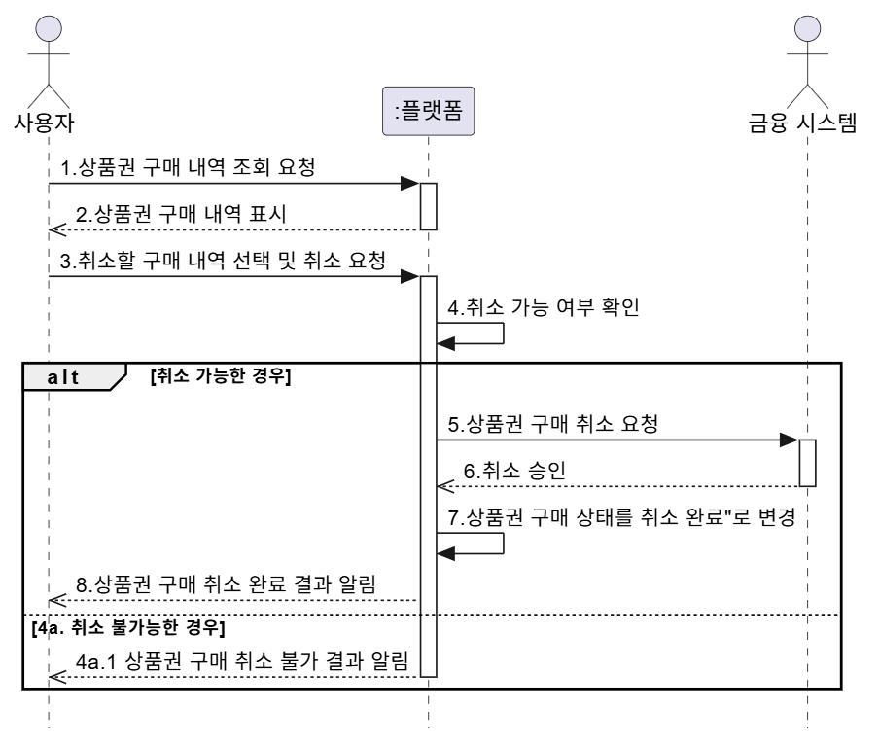

 | UC_05 사용자의 결제 요청
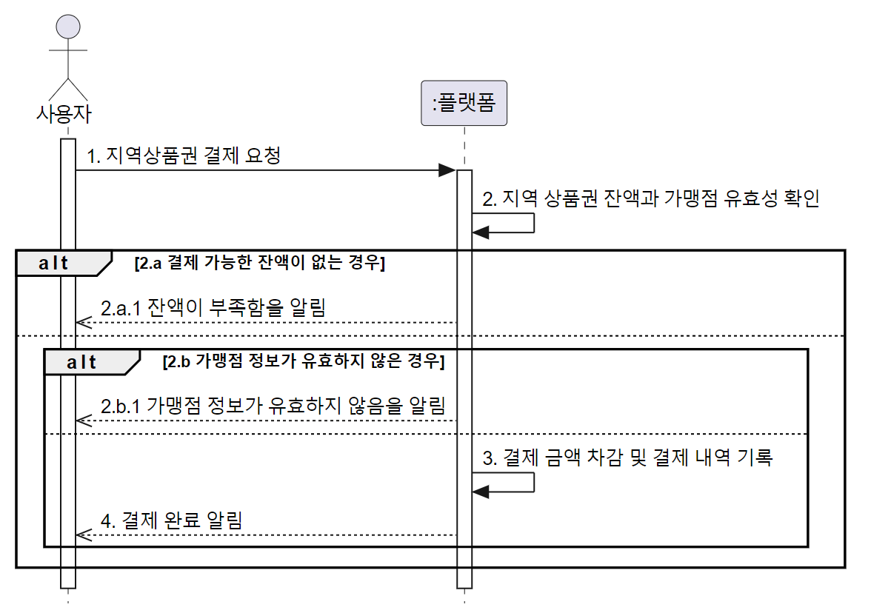 |  | 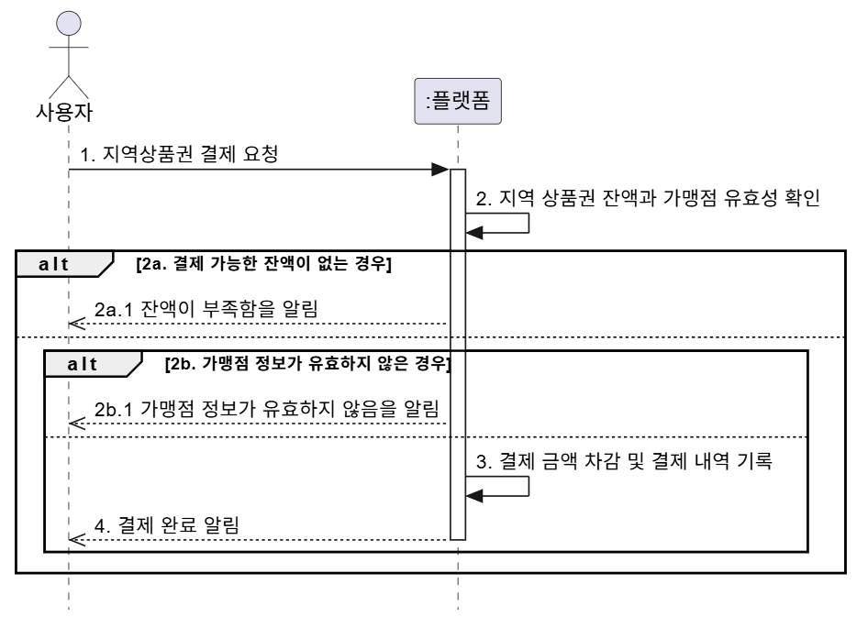

 | UC_06 온라인 가맹점 신청

 | UC_07 실시간 매출 확인
 | 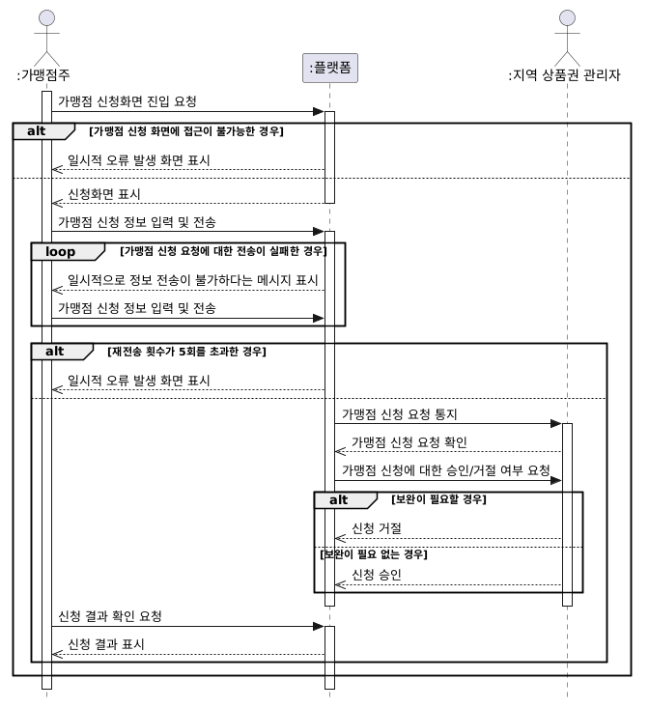 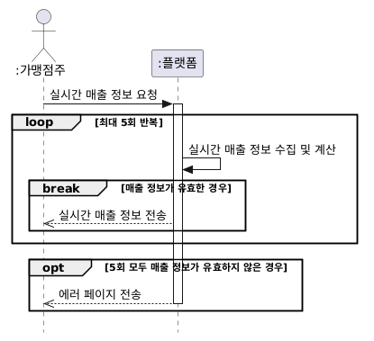 | 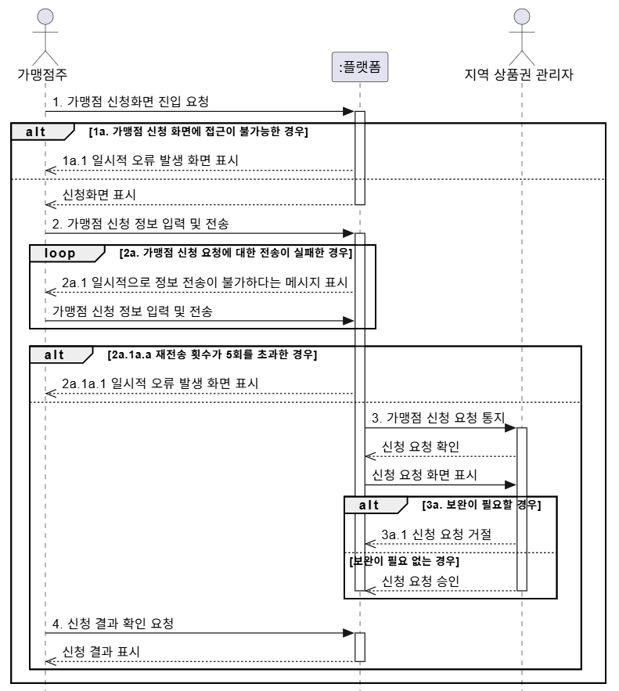 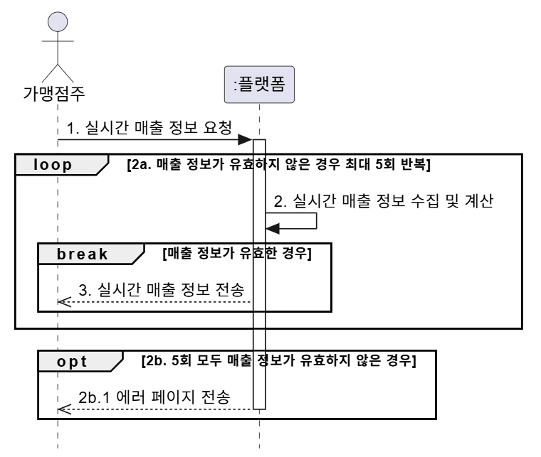

 | UC_08 결제 취소 및 환불 처리
 | 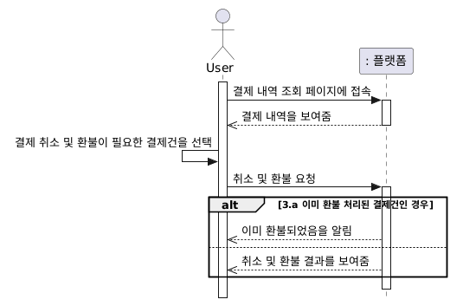 | 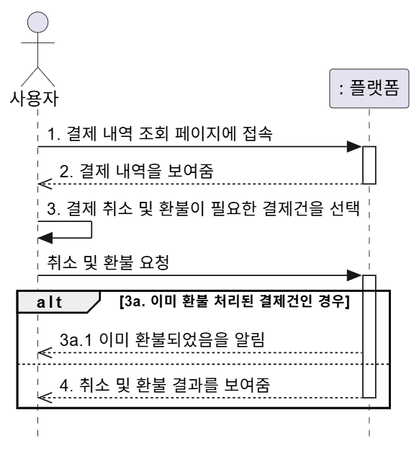

 | UC_09 상품권 발행

 | UC_10 가맹점 관리(승인/해지)
 | 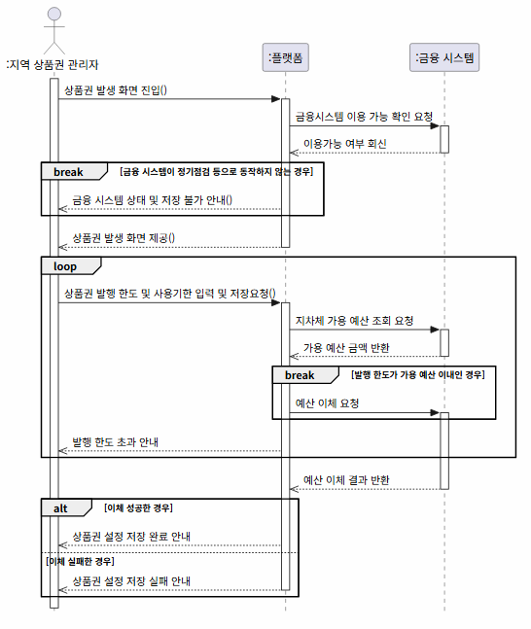 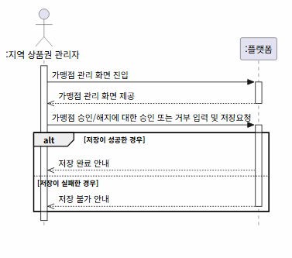 | 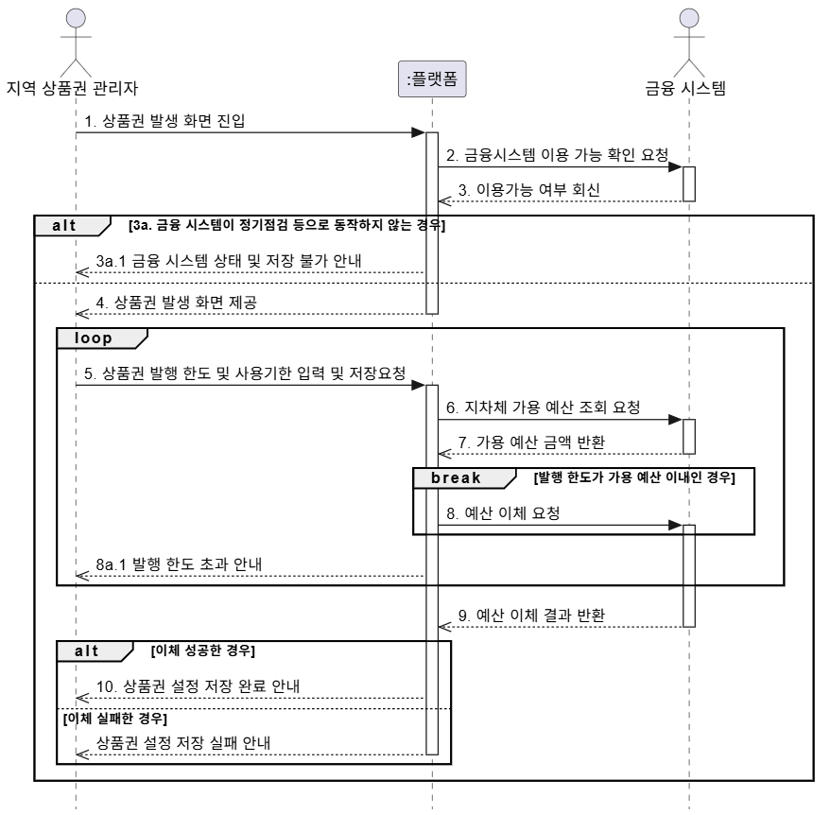 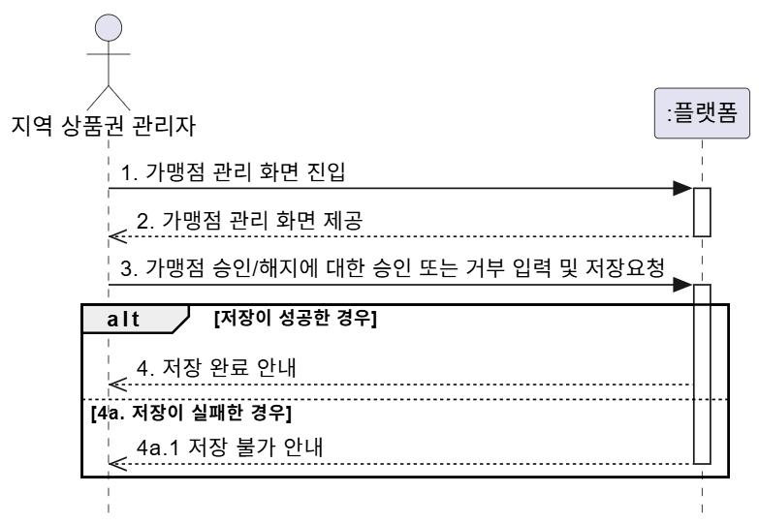

 | UC_11 회원 로그인
 | 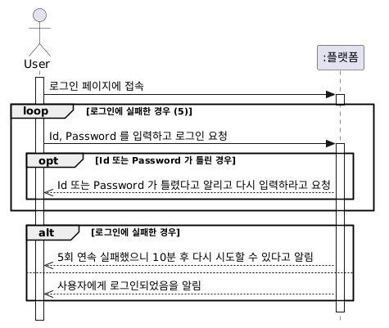 | 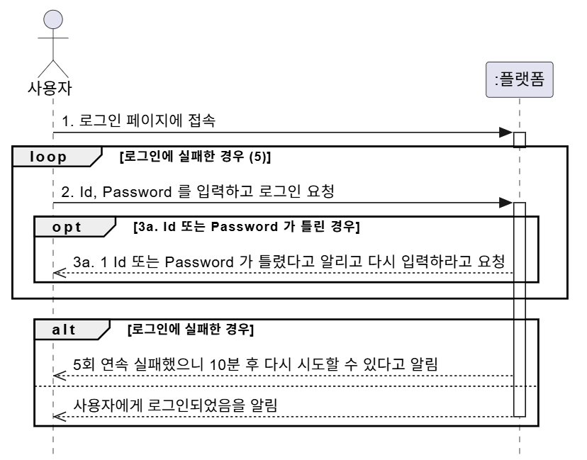

 | UC_12 고객 연령대 정보 출력
 | 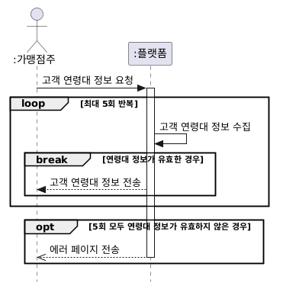 | 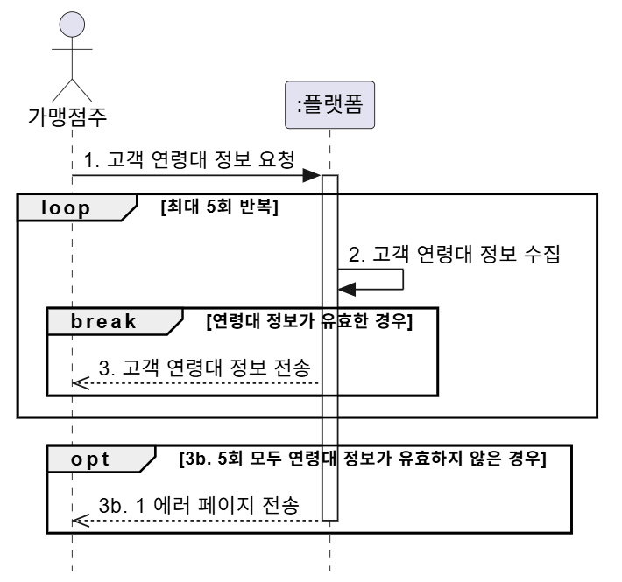

 | UC_13 가맹점 현황 및 분포
 | 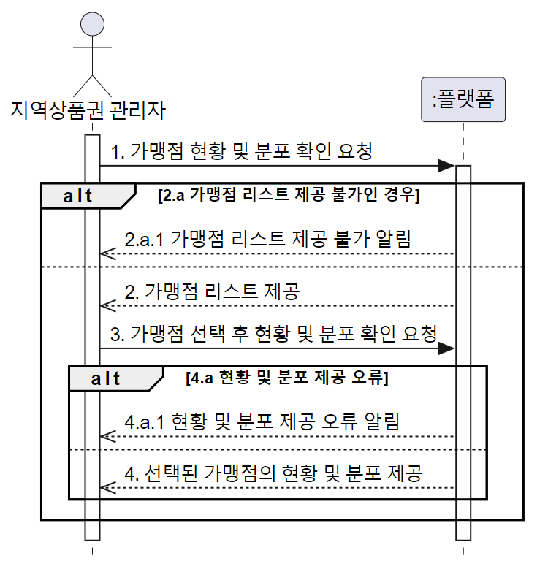 | 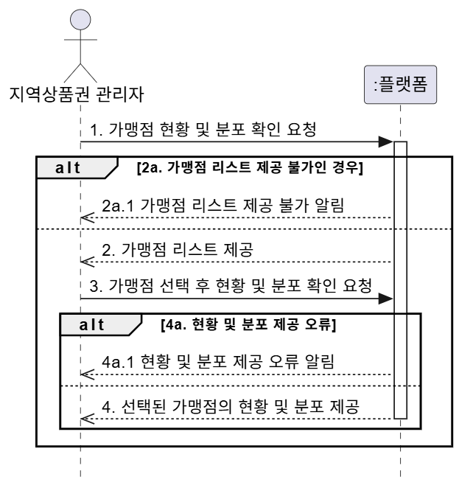

6.Sequence Diagram
Number | Diagram (셀 선택 후 이미지 선택 -> 이미지 오른쪽 상단에 점3개 클릭 -> 선택한 셀에 이미지 배치하기) | 리뷰(최재웅) 완료 | 리뷰(오세완) 완료 | 리뷰(박형용)완료 | 리뷰(이민경) | 리뷰()
UC_01 |  | 1. regsterMember method명이 의도하신게 아니면 수정이 필요해 보입니다. (Sequence diagram : regsterMember, Class diagram : registerMember) 2. alt [already registered] 보다 변수를 사용하여 alt [status == Registered] 같은 건 어떨까요? 같은 맥락으로 opt [registration failure] 보다 opt [registration == Fail] 도 좋을것 같습니다. 3. (선택 반영...) addMember로 만들어지는 Controller의 extension bar가 User에게 Return 없이 끝나는게 살짝 어색해보입니다. 강사님께서 Extension bar 중요도가 낮다고 하셨으니 바꾸지 않으셔도 될 것 같긴합니다. 4. loop missing input data를 처음부터 loop 문을 돌게해서 break 하는 방식은 어떨까요 (의견제시) | Member 객체 activation bar 를 status 보내는 곳까지로 수정 필요 Controller 객체 activation bar 시작 위치를 already registered popup 띄우는 시점으로 수정 필요 break 문에서 missing input data 가 아닌 registration failure 의 경우 5회 시도된 것이 아니기 때문에 popup 문구에서 5회 연속 실패는 제거 필요 | 1. RegistarationStatus값이 enum이라서 opt조건(failure)으로 들어간다면 loop조건(missing input data)으로 진입 하지 않을꺼 같아요. loop보다 조건이 우선이라고 했던거 같은데, 한번 확인해보면 좋을꺼같아요. 2. break문에서 조건이 추가되어야할것같아요. already registered이면, 마지막에 successfully팝업을 보여주게됩니다. 만약 1번이 수정되면 기존 조건문에 missing input data 혹은 registration failrue 둘중 하나만 들어가면 될것같아요. | addMember의 리턴타입은 Member인데, 에러로 인해 종료되는 경우는 리턴을 전혀 안 받는 것처럼 보여요.
UC_02 | 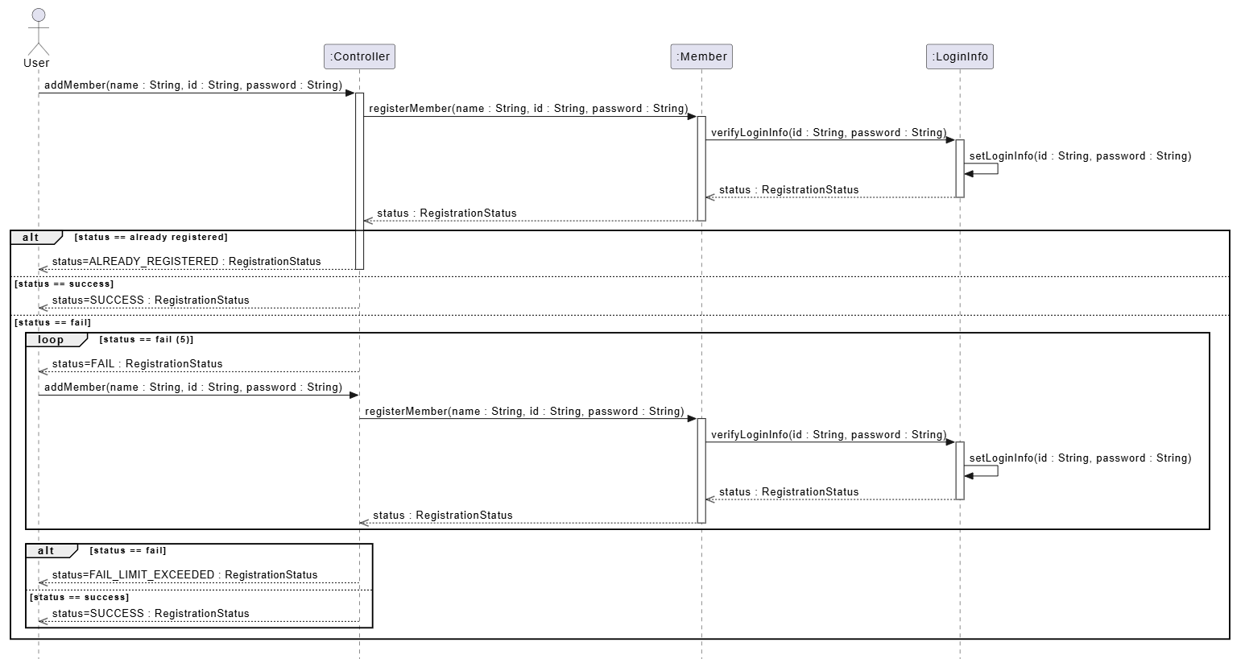 |  | return 기준 boolean 에 대해서 다른 건 변수 이름을 쓴 것 같은데 error, success 는 일관성이 없어 보여서요. 뭔가 성공, 실패를 꼭 표시하고 싶다면 false, true 가 어떨까요? chargeVoucher 의 parameter 가 class diagram 과 맞지 않으니 일치 필요 createPaymentTransaction 도 동일 createPaymentTransaction VoucherWallet method 는 amount 가 int 와 double 로 다름 create 로 만든 PaymetntTransaction 앞에도 : 붙이는게 어떨까요? |  | amount를 다른 분들이 int로 사용하고 있어서 일단 class diagram은 int로 다 통일시키고 sequence diagram 쪽도 수정해두었습니다!
UC_03 | 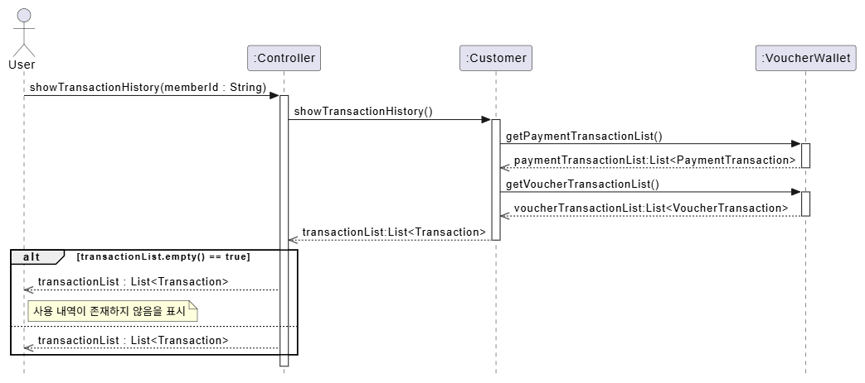 |  | VoucherWallet method 인 getPaymentTransactionList 와 getVoucherTransactionList 가 class diagram 에는 없음 |  | showTransactionHistory 리턴타입이 List<String>아니고 List<Transaction>인가요? class diagram을 수정하거나 sequence diagram을 수정하거나 통일해야할거같아요
UC_05 | 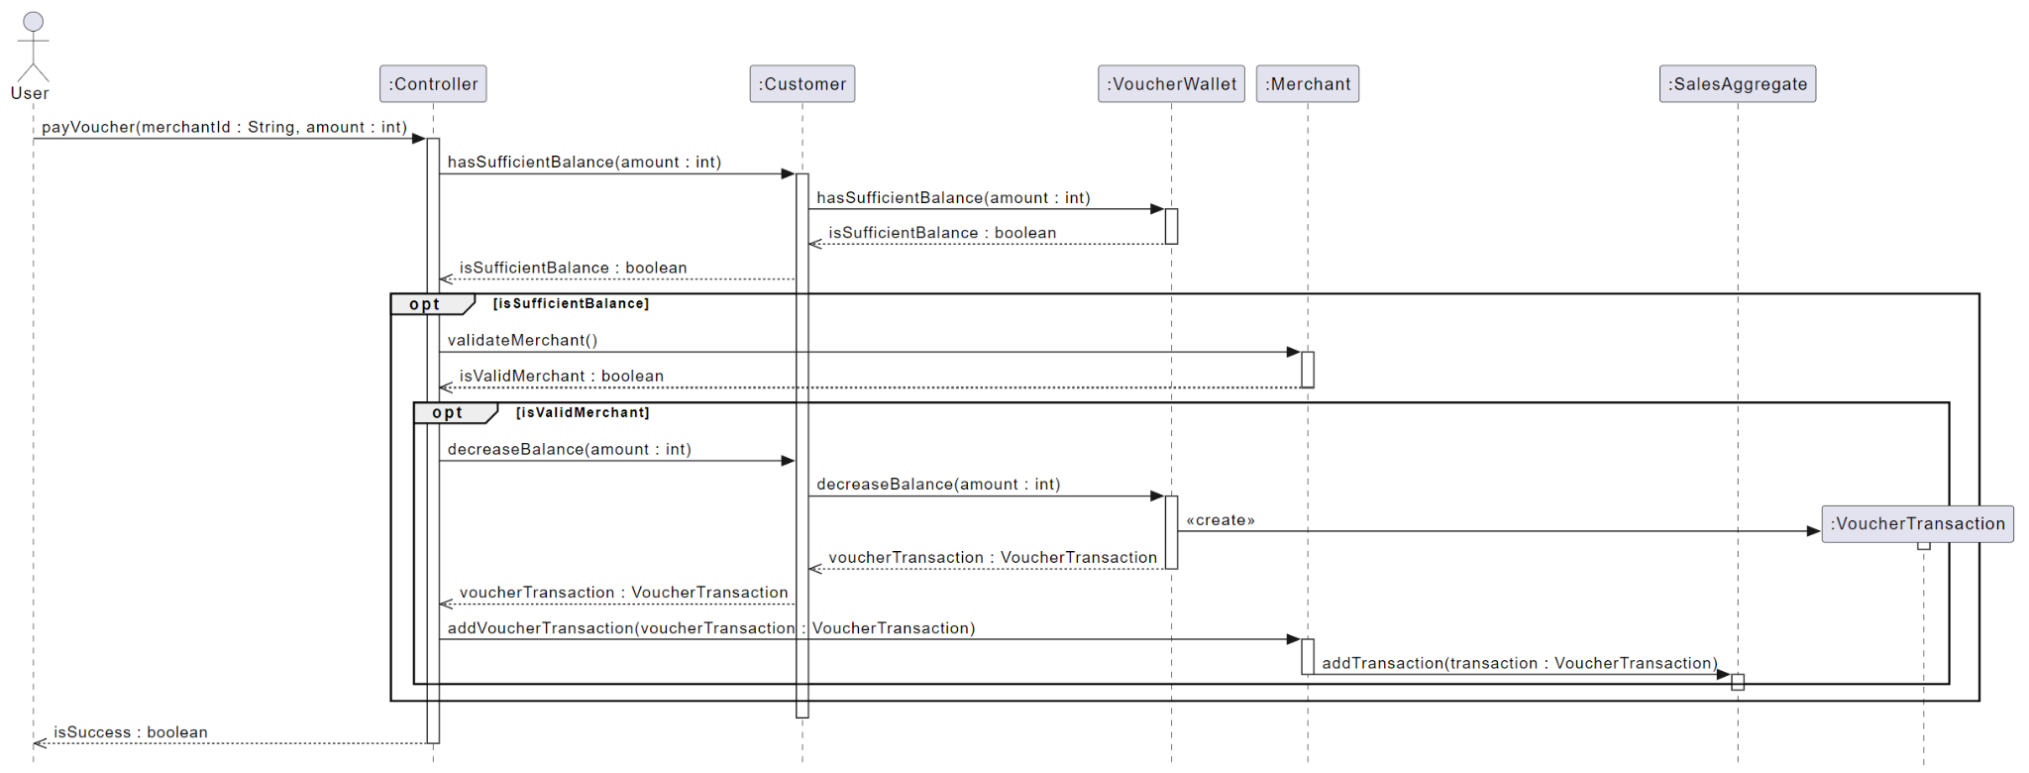 | 1. Customer에서 isSufficientBalance를 return 하는데 opt 조건문에는 is_sufficientBalance로 되어있습니다. (다른 opt도 동일) | 다른 UC 와는 다르게 메세지 전달, 곧 methold 호출에 return type 이 들어 있네요. 일관성을 위해서 제거 필요? Merchant method call 한 addVoucherTransaction 은 class diagram 에서 안보임 -> 다른분이 추가해주신건지 모르겠는데 제가 확인하니 있습니다! VoucherTransaction 에 activation bar 가 맞나요? create 로 만든 VoucherTransaction 앞에도 : 붙이는게 어떨까요?
UC_07 |  | 1. sales가 List type이라서 break 문 쓸 때 sales.empty() 도 좋을 것 같습니다. (언어마다 표현방식이 달라서 null 도 괜찮을것 같습니다.) 2. loop를 5번 돌아도 sales가 null이면 MerchantOwner에게 아무것도 반환값이 없는것 같습니다. empty List 를 반환하는건 어떨까요? | 다른 UC 와는 다르게 메세지 전달, 곧 methold 호출에 return type 이 들어 있네요. 일관성을 위해서 제거 필요? | "
UC_08 | 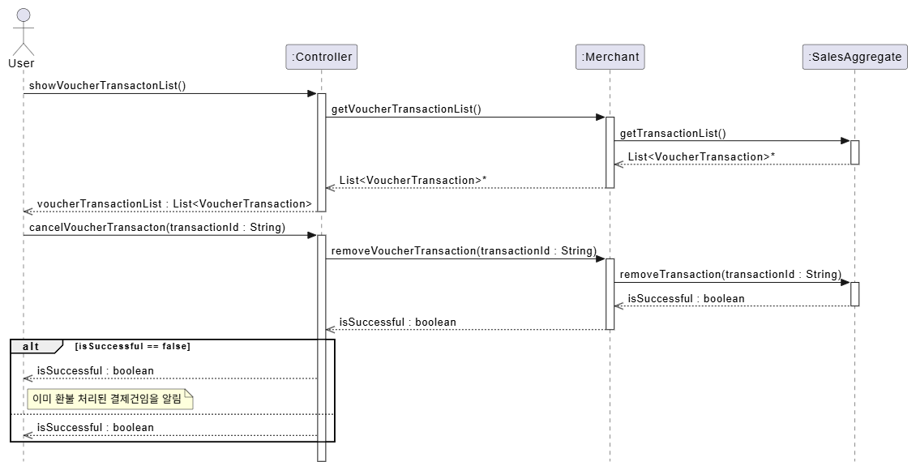 | 1. Return 할 때 화살표가 → 모양이 아니라 -▶ 모양인것 같습니다. -->> 으로 수정하셔야 할 것 같습니다. 2. return 값 변수명도 같이 명시하기로 했어서 같이 작성해주시면 좋을 것 같습니다. 3. alt 조건문 alt [cancel failure] 에서 alt [isCancelFail] 같은 값으로 바꾸는건 어떨까요? | Controller method 인 showVoucherTranactionList 의 파라미터가 class diagram 과 맞지 않음 return bool 수정필요 cancel failure 인에 Transaction List 를 display 하는건 맞지 않음 | UC08. 1. Controller 에서 User로 return하는 화살표가 잘못됬습니다. | 아래에서 말씀해주시긴 했는데, display 여부까지 표시해주느냐, 아니면 List만 반환하느냐.. 이걸 같이 통일시켜야 할 것 같아요.
UC_10 | 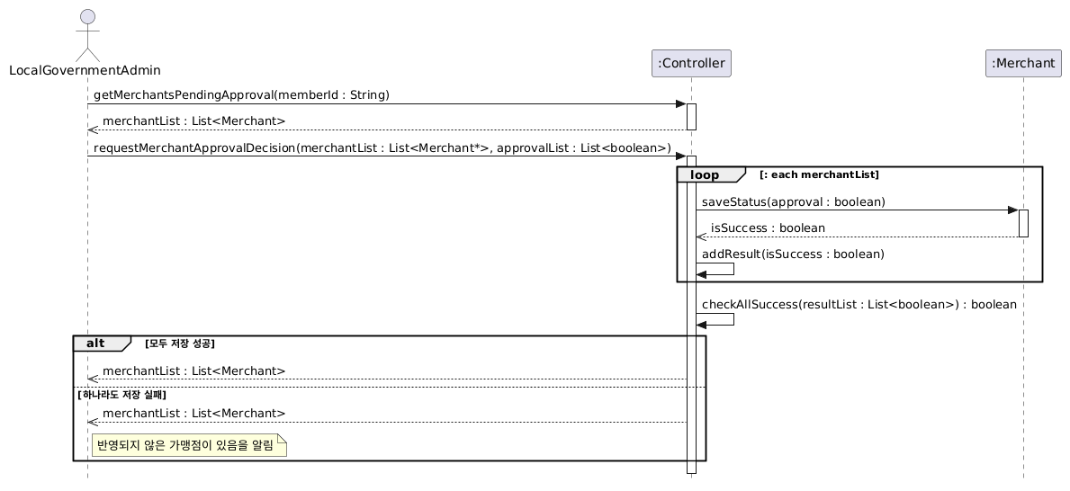 |  | Controller method 인 getMerchantsPendingApproval 의 파라미터가 class diagram 과 맞지 않음
UC_12 |  |  | 다른 UC 와는 다르게 메세지 전달, 곧 methold 호출에 return type 이 들어 있네요. 일관성을 위해서 제거 필요? | UC12. 1. loop빠져나오고 최종적으로 실패할 경우에 return하는 값이 없어요. 2. 저희가 age정보를 어디에서도 관리하지 않는데, age에 대한 그룹화 하는게 약간 어색한거같아요. -> 10대, 20대, 30대, ... 구분하는 Enum Type인데 Class Diagram에서 지워지면서 해석이 애매해졌네요..! 10대 몇명, 20대 몇명, 이렇게 데이터를 가져와야해서 SalesAggregate 쪽에서 그 data를 알아서 판단해서 만들어준다-고 가정했어요
UC_13 | 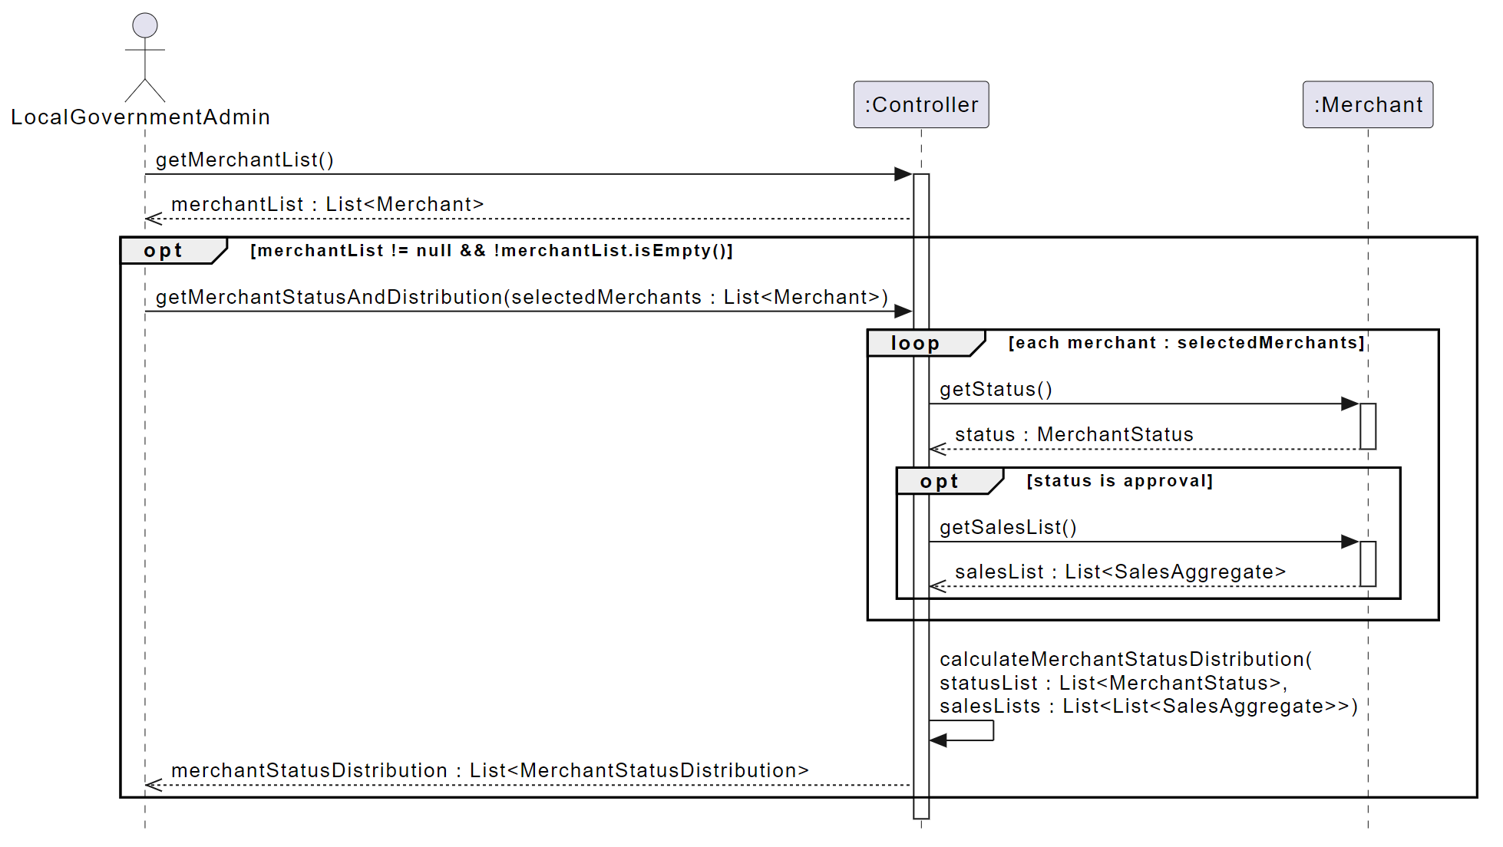 |  | UC_13 다른 UC 와는 다르게 메세지 전달, 곧 methold 호출에 return type 이 들어 있네요. 일관성을 위해서 제거 필요? calculateMerchantStatusDistribution 의 파라미터에 List List 두번들어간것 확인필요, class diagram 에도 동일 -> salesList(List<SalesAggregate>)에 대한 list(가맹점'들'의 sales list)를 가지고 calculate하는 것이기 때문에 List<List<SalesAggregate>>가 맞는걸로 보입니다.

7.ClassDiagram
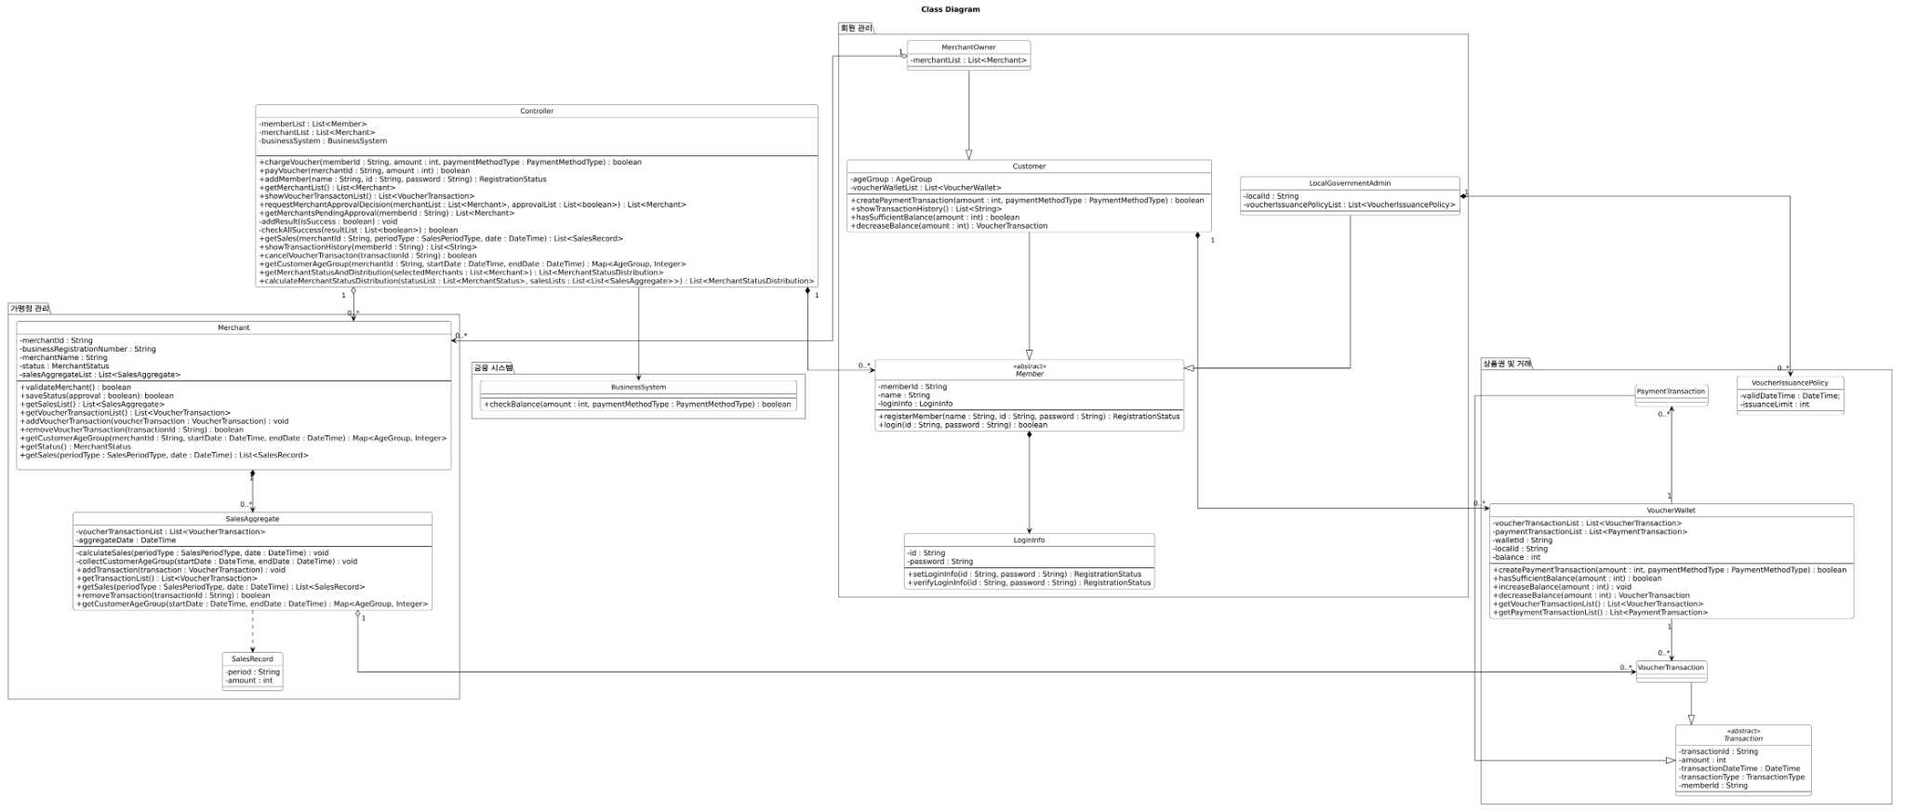
이미지가 깨져서 Class Diagram 폴더에 svg 파일이랑 jpg로 convert한 거 넣어두었습니다.

